bug template
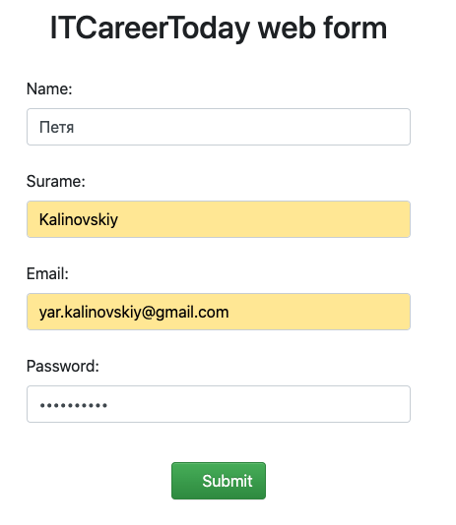
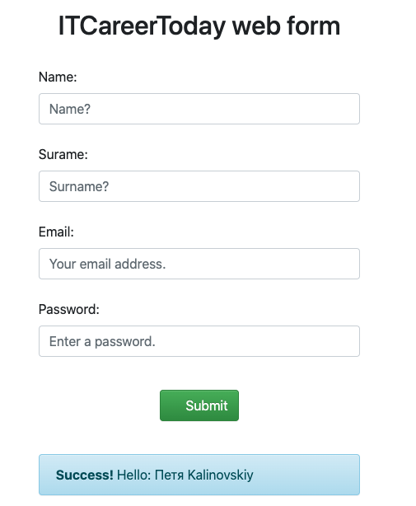
Bug ID | id_1
Title | Плейсхолдер не пропадает при нажатии на поле Name
Severity
Priority
Enviroment | macOS Catalina 10.15.7 | YB 22.5.0.1885 (64-bit)
Precondition | Открыт сайт http://itcareer.pythonanywhere.com
STR | 1. Навести курсор мыши на поле Name 2. Нажать левую кнопку мыши
Actual Result | Плейсхолдер не пропадает
Expected Result | Плейсхолдер должен пропасть
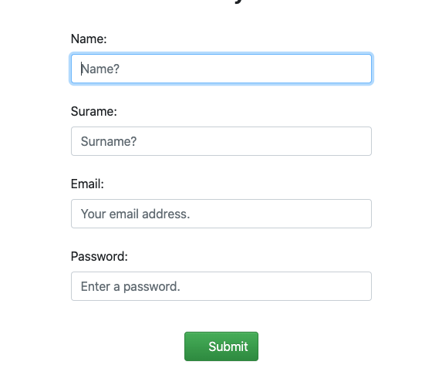
Attachments

Bug ID | id_2
Title | Поле Name не принимает min (2 символа)
Severity
Priority
Enviroment | macOS Catalina 10.15.7 | YB 22.5.0.1885 (64-bit)
Precondition | Все поля, кроме Name, заполнены валидными данными
STR | 1. В поле Name ввести Ty 2. Нажать Submit
Actual Result | Error: All Fields are Required
Expected Result | Succes message
Attachments
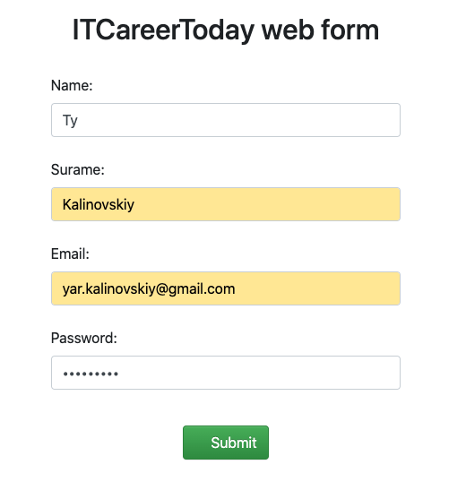
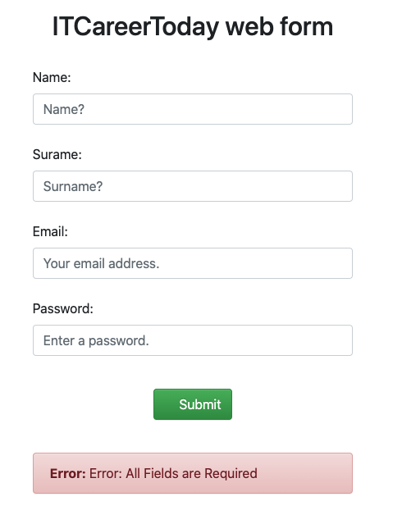

Bug ID | id_3
Title | Поле Name не принимает и не сохраняет min+1 символ
Severity
Priority
Enviroment | macOS Catalina 10.15.7 | YB 22.5.0.1885 (64-bit)
Precondition | Все поля, кроме Name, заполнены валидными данными
STR | 1. В поле Name ввести Tyk 2. Нажать Submit
Actual Result | Error: All Fields are Required
Expected Result | Succes message
Attachments
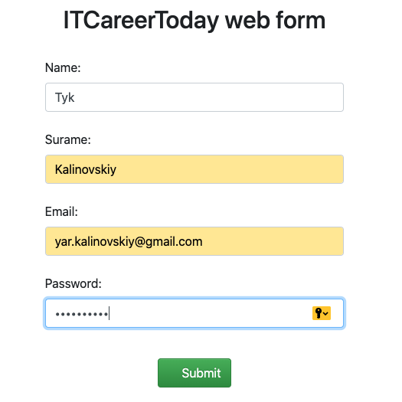
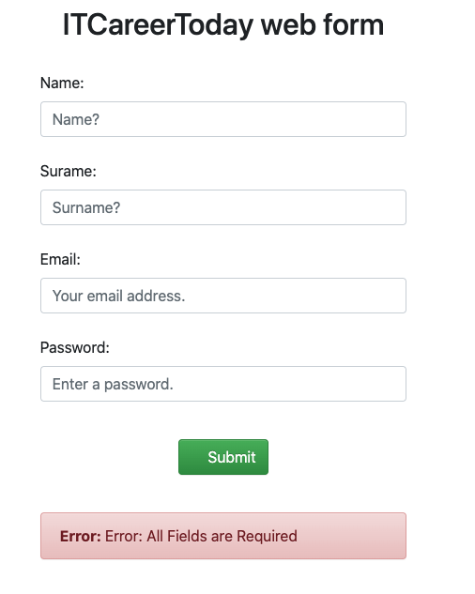

Bug ID | id_4
Title | Поле Name не принимает и не сохраняет max (128 символ)
Severity
Priority
Enviroment | macOS Catalina 10.15.7 | YB 22.5.0.1885 (64-bit)
Precondition | Все поля, кроме Name, заполнены валидными данными
STR | 1. В поле Name ввести аааааааааааааааааааааааааааааааааааааааааааааааааааааааааааааааааааааааааааааааааааааааааааааааааааааааааааааааааааааааааааааааg 2. Нажать Submit
Actual Result | Error: All Fields are Required
Expected Result | Succes message
Attachments
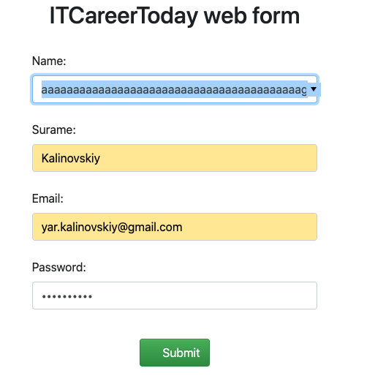
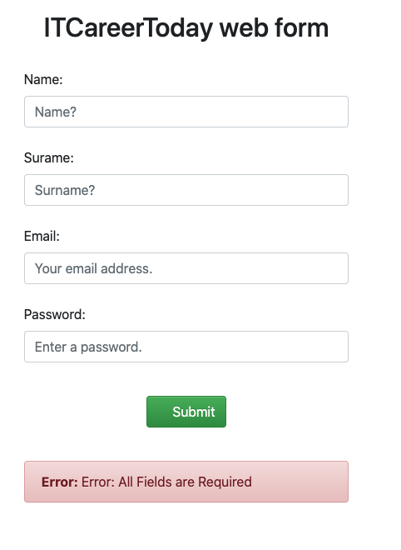

Bug ID | id_5
Title | Поле Name принимает и сохраняет кириллицу
Severity
Priority
Enviroment | macOS Catalina 10.15.7 | YB 22.5.0.1885 (64-bit)
Precondition | Все поля, кроме Name, заполнены валидными данными
STR | 1. В поля Name ввести Петя 2. Нажать Submit
Actual Result | Succes message
Expected Result | Error
Attachments

